Feuil1
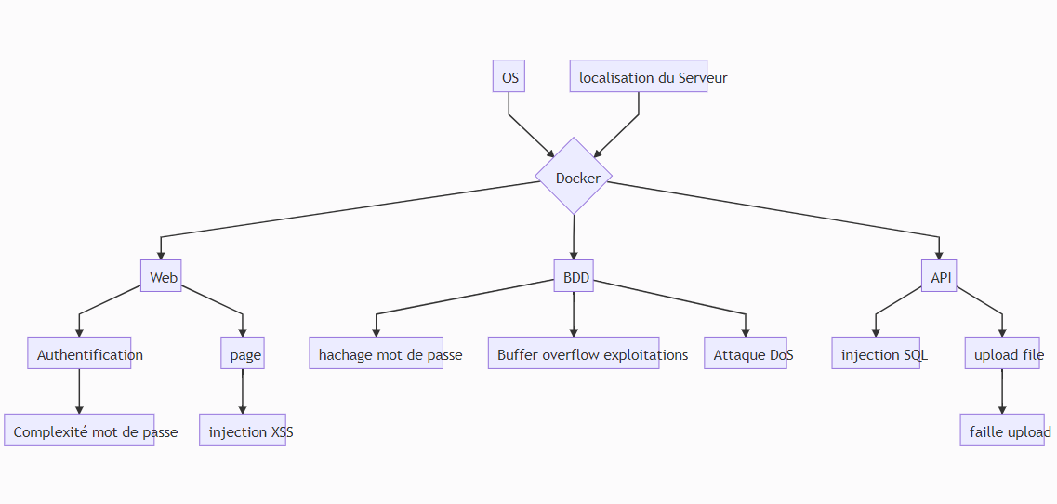
id | vecteur d'attaque | comment sécurisé
 | Docker | activer Docker content trust
 | OS->windows | antivirus/parefeu
 | API | utiliser https
 | App web | requete GET/POST
 | injection XSS | X-XSS-Protection. Permet de proteger des injections
 | injection SQL | encadré les requetes avec des conditions pour verifier
 | faille Upload | definir une taille maximum de l'upload
 | Buffer overflow | prevention d'execution de données en mettant des flags avec des aires de memoires non-executable

